Info
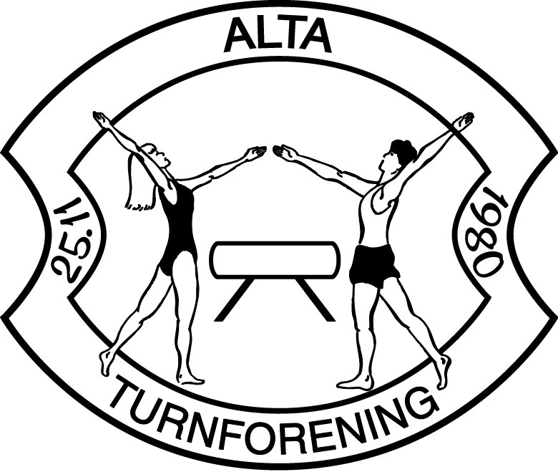
Veiledning til påmeldingsskjema
Sonemesterskap 11 Februar 2023
Dette påmeldingsskjema består av seks (6) faneark inkludert dette info-arket

TID: | Lørdag 11 februar 2023
Sted: | Finnmarkshallen / Flerbrukshall
Påmelding: |  | Mandag 30 Januar 2023
epost: | alta.turnforening1980@gmail.com
Musikk | senest mandag 6 februar. Samme mail som over.
Vanske Skjema - DIGITAL - sendes inn senest mandag 6 februar. Samme mail som over.

